Conceitos
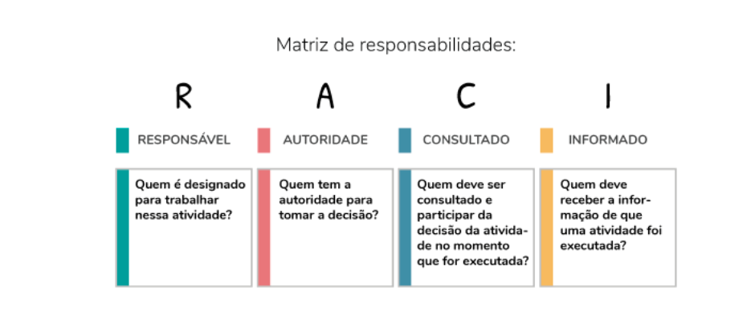
Conceito | Descrição
R (Responsible) | O responsável pela execução, pelo desenvolvimento, pela conclusão e pela entrega da atividade.
A (Accountable) | O que tem autoridade para organizar a tarefa, acompanhar o seu desenvolvimento e aceitar ou recusar formalmente uma entrega. O papel do Accountable é o de aprovador, que será cobrado caso algo se desvie do esperado. Por isso, só deve haver uma autoridade por tarefa e, mesmo se essa pessoa delegar a responsabilidade pela aprovação de um entregável para outra, será ela quem responderá pelo aceite daquela entrega.
S (Support)
C (Consulted) | São todos aqueles que podem dar dicas, opiniões e sugestões para melhorar o desenvolvimento da atividade ou aperfeiçoar o entregável. Estes intervenientes têm o dever de responder às questões do responsável (Responsible), enquanto este último deve solicitar o seu envolvimento para agregar valor ou tirar dúvidas sobre a tarefa que está sendo executada.
I (Informed) | São todas as pessoas que precisam receber a informação sobre a conclusão e o início de uma atividade (ou até de uma entrega) que gere uma mudança impactante em seu cotidiano. Neste grupo, estão: usuários-chave, colegas de projeto, gestor ou interessados diretamente no projeto.

